Git
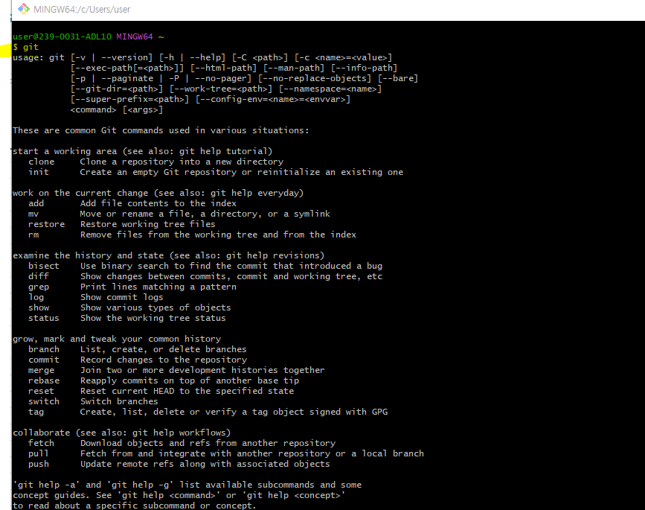
Git 설치하고 로컬저장소에서 커밋 관리

- 내 컴퓨터에 Git 설치
https://git-scm.com/downloads
- 본인 운영체제 맞는 링크 클릭
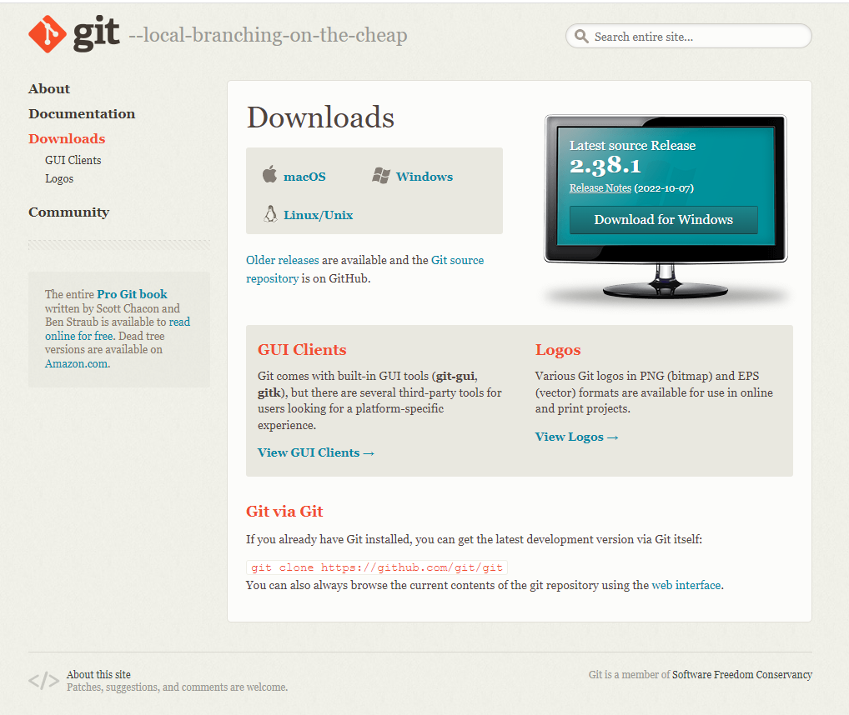

- 윈도우 64bit

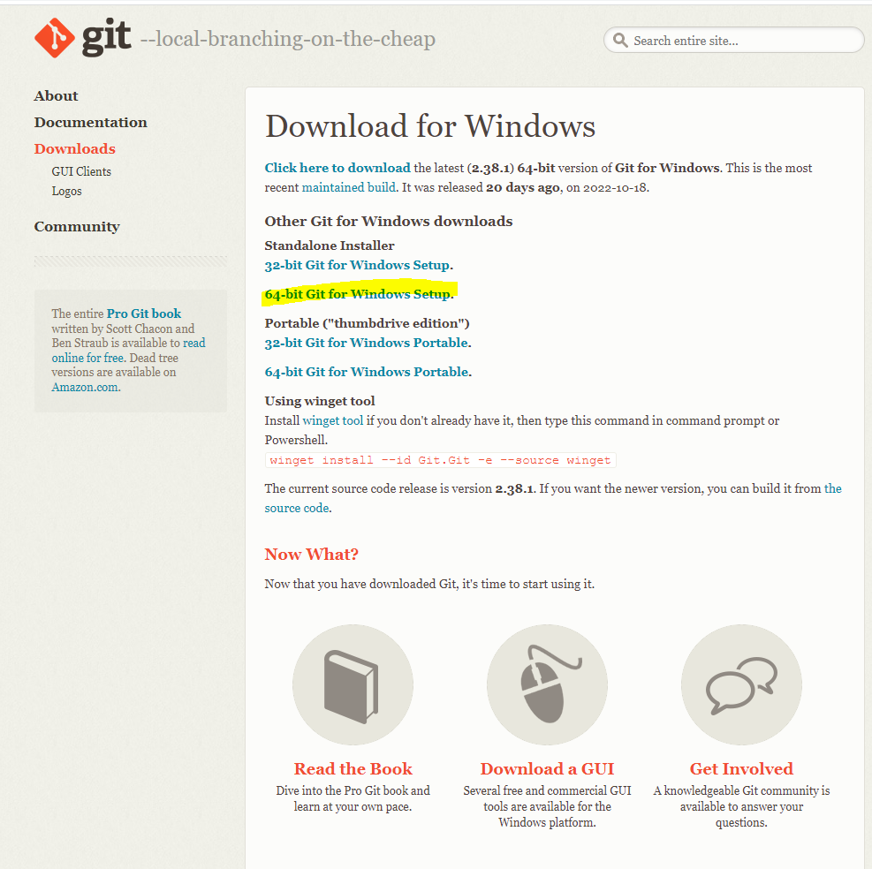

- 리눅스 설치파일 선택

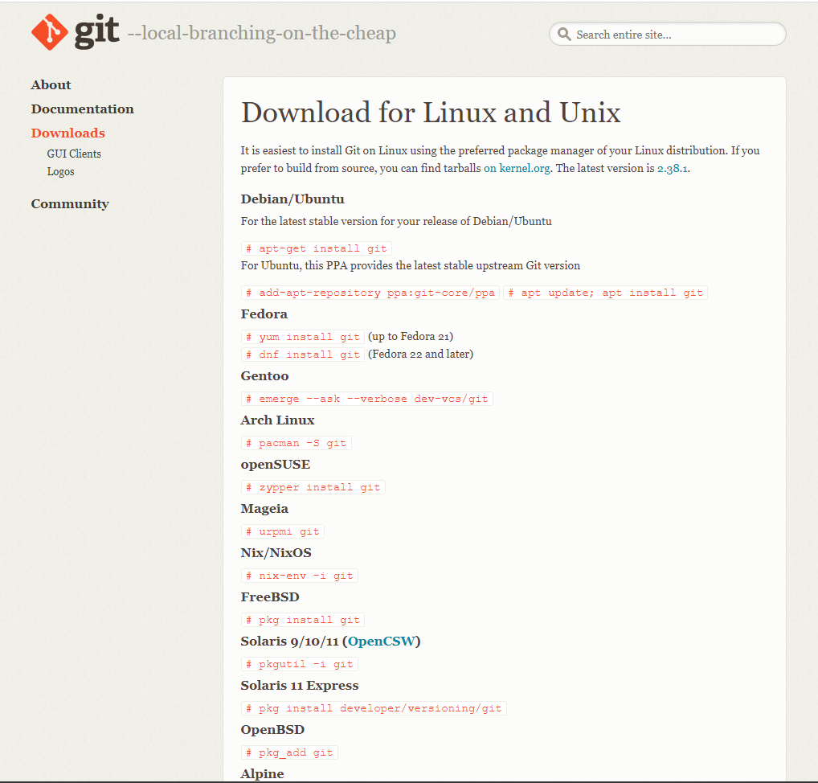

- 설치완료후 (Window) Git Bash 실행

- Git 정상 설치 확인 방법
Git Bash 화면에서 git 입력후 엔터 입력시 아래와 같은 화면 나옴

